需求清单
 | 场景 | 需求 | 进度 | 备注
第三幕
美术需求 | 通用 | 少女在风中骑车的动画（需要头发等细节与第二幕形象做出区分） | 2 |  |  | 进度格说明： 填1自动变绿，表示完成 填2自动变红，表示未完成 填3自动变黄，表示存在疑问，添加备注
 |  | 各个场景中能够表现风的动画（例如林荫道的树） | 2
 | 码头 | 主角写信的交互界面 | 2
程序需求 | 通用 | 白天、黑夜及关卡基本逻辑完全复用第二幕 | 2
 | 家 | 【参数】少女骑车速度 | 2
 | 林荫道 | 【参数】少女骑车速度 | 2
 | 上坡 | 【参数】少女骑车速度 | 2
 | 码头 | 【参数】少女骑车速度 | 2
 |  | 女孩与船夫对话的更改 | 2
 |  | 女孩与船夫对话期间弹出的输入功能 | 2
 |  | 女孩点击邮箱，触发邮箱提示内容的更改 | 2

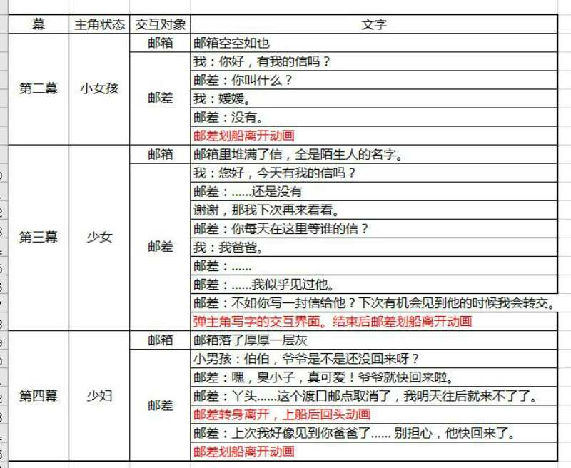
第四幕
美术需求 | 通用 | 主角与丈夫、孩子一起骑车的动画 | 2 |  | 玩家与邮差交互后对话内容：
 |  | 四个场景黑色前景树木长高后的样子 | 2
 | 家 | 表现时间变化的物件（例如家扩建了，背后多了一栋屋子） | 2
 | 林荫道 | 表现时间变化的物件（例如数目长得更高了，多了几棵树） | 2
 | 上坡 | 表现时间变化的物件（例如坡上长满了杂草） | 2
 | 码头 | 水位变化 | 2
程序需求 | 通用 | 白天、黑夜及关卡基本逻辑完全复用第二幕 | 2
 |  | 主角形象的更换（变为主角与父亲、孩子一起骑车） | 2
 |  | 场景前方贴图更换 | 2
 | 家 | 【参数】少女骑车速度 | 2
 |  | 场景美术素材更换 | 2
 | 林荫道 | 【参数】少女骑车速度 | 2
 |  | 场景美术素材更换 | 2
 | 上坡 | 【参数】少女骑车速度 | 2
 |  | 场景美术素材更换 | 2
 | 码头 | 【参数】少女骑车速度 | 2
 |  | 水位变化的实现（换图还是用其他效果，需要和美术沟通） | 2
 |  | 女孩与船夫对话的更改 | 2
 |  | 女孩点击邮箱，触发邮箱提示内容的更改 | 2

